Careシリーズ（Mask-Care）
Careシリーズ 注文書

所属 |  |  |  |  |  |  | 申し込み日
フリガナ |  |  |  | 住所 | 〒
氏名
ご連絡先 電話番号 |  |  |  | e-mail

Mask-Care
（マスクケア）

 | ベース色 | 枚数 | 刺しゅう 糸色 | 字体 | 校章 ロゴなど | 刺しゅう内容（Name) |  |  | 小計
1 |  |  |  |  |  |  |  |  | ¥-
2 |  |  |  |  |  |  |  |  | ¥-
3 |  |  |  |  |  |  |  |  | ¥-
4 |  |  |  |  |  |  |  |  | ¥-
5 |  |  |  |  |  |  |  |  | ¥-
6 |  |  |  |  |  |  |  |  | ¥-
7 |  |  |  |  |  |  |  |  | ¥-
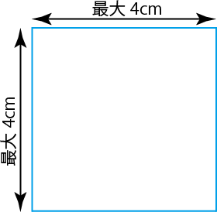
 |  |  |  |  |  |  | 振込手数料 |  | 無料
刺しゅうイメージをご記入ください。 |  |  |  |  |  |  | 送料（￥370） |  | 無料 （期間限定）
 |  |  |  |  |  |  | 合計 |  | ¥-

 |  |  |  |  |  |  | ご請求金額 |  | ¥-

ご注文頂きました商品をホームページに掲載させて頂く場合がございます。
掲載させて頂けない場合には、右のプルダウンより”不可”をお選び下さい。→ |  |  |  |  |  |  |  | 可

備考

 |  |  |  |  |  |  | 〒769-2702
 |  |  |  |  |  |  | 香川県東かがわ市松原1275-3
注）ご氏名と異なる領収書が必要な場合は備考欄に ご記入ください。 |  |  |  |  |  |  | TEL＆FAX | 0879-24-0922
 |  |  |  |  |  |  | e-mail | info@scherma-jpn.com
注）ロゴや校章などの刺しゅうをご希望の場合は、 デザイン資料を合わせて添付してください。 |  |  |  |  |  |  | HP | https://scherma-jpn.com

